상품제안서
제너럴명함지갑 | 상품코드: S26108

 |  |  |  |  |  |  | 02-713-8555 | www.synergygift.co.kr
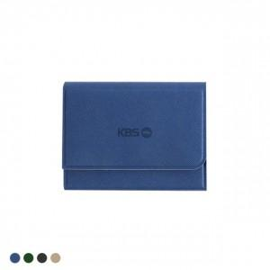 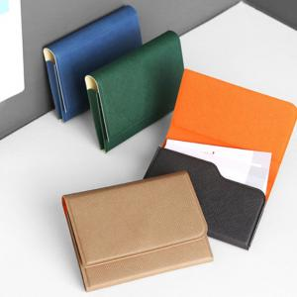

【상세/제작정보】 | <p><span style="font-size: 18.6667px;">※ 100개 미만 금박, 은박 인쇄 진행시 별도 문의 바랍니다.</span>​</p>

【인쇄/포장옵션】 | 불박, 금박, 은박 / 포장지포장

【공급단가】 | 수량 | 50~ | 100~ | 300~ | 1,000~ | 5,000~
*VAT별도 | 단가 | 5,150원 | 4,920원 | 4,680원 | 4,490원 | 4,330원

【상품 URL】 | https://www.synergygift.co.kr:443/src/goods_detail.php?gdno=26108

